Plateaux à 8
CATÉGORIE U6-U7 - PROGRAMME DE ROTATIONS DES MATCHS

Plateau à 8 équipes (4 rencontres de 10minutes + 1 atelier technique de 10min) |  |  |  |  |  |  |  |  | Equipes présentes sur le plateau
Rotation | Terrain 1 |  |  |  | Terrain 2 |  |  |  | Plateau à 8 équipes ( 2 niveaux possibles : A à D = niveau 1 et E à H = niveau 2)
1 | A | 0 | 0 | B | C | 0 | 0 | D | A | E
2 | A | 0 | 0 | C | B | 0 | 0 | D | B | F
3 | A | 0 | 0 | D | B | 0 | 0 | C | C | G
4 | A | 0 | 0 | D | B | 0 | 0 | C | D | H
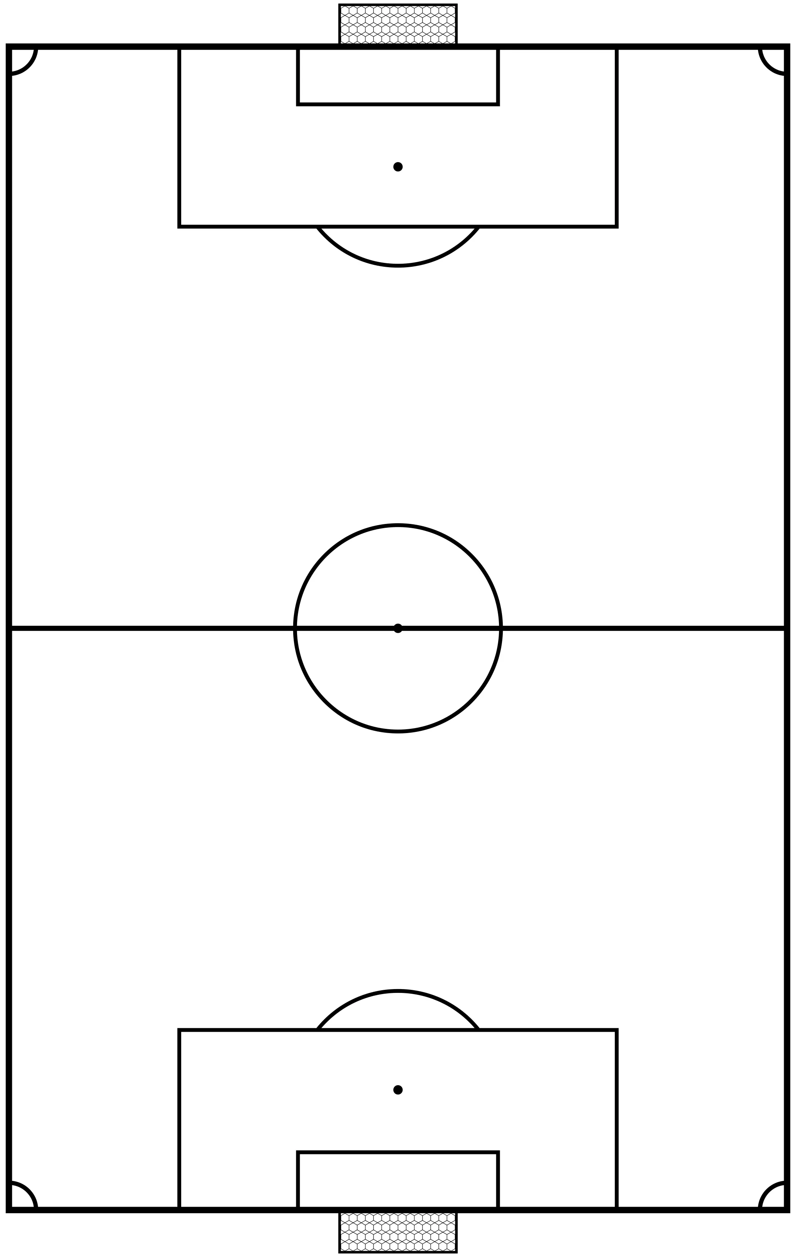
5 | A | 0 | 0 | B | C | 0 | 0 | D

Rotation | Terrain 3 |  |  |  | Terrain 4
1 | E | 0 | 0 | F | G | 0 | 0 | H
2 | E | 0 | 0 | G | F | 0 | 0 | H
3 | E | 0 | 0 | H | F | 0 | 0 | G
4 | E | 0 | 0 | H | F | 0 | 0 | G
5 | E | 0 | 0 | F | G | 0 | 0 | H

 | Atelier technique (ballon magique ou tirs aux buts dynamiques)

